Профнастил
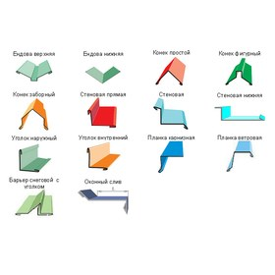
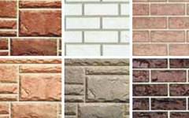

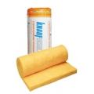
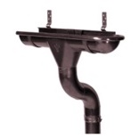
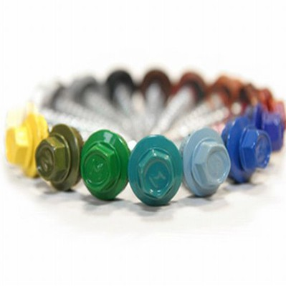
ПРОФНАСТИЛ
Цены действительны с 22.11.2018
Профиль | Толщ, мм | Ширина листа,мм |  | Оцинкованный |  | Крашеный
 |  | Общая | Рабочая | руб./п.м. | руб./кв.м общая ширина | руб./п.м. | руб./кв.м. общая ширина
C-8 длина 0,5-8,0 м | 0.4 | 1200 | 1150 | 249.60 | 208.00 | 302.00 | 251.67
 | 0.45 |  |  | 275.00 | 229.17 | 337.00 | 280.83
 | 0.5 |  |  | 300.00 | 250.00 | 356.00 | 296.67
 | 0.55 |  |  | 338.00 | 281.67
 | 0.7 |  |  | 422.00 | 351.67 | 495.00 | 412.50
НC-10 длина 0,3-12,0 м | 0.4 | 1190 | 1100 | 266.56 | 224.00 | 307.00 | 257.98
 | 0.45 |  |  | 275.00 | 231.09 | 336.50 | 282.77
 | 0.5 |  |  | 300.00 | 252.10 | 355.00 | 298.32
 | 0.7 |  |  | 422.00 | 354.62
НC-20 длина 0,5-12,0 м | 0.45 | 1150 | 1100 | 270.00 | 234.78 | 336.00 | 305.00
 | 0.5 |  |  | 300.00 | 260.87 | 356.00 | 309.57
 | 0.55 |  |  | 338.00 | 297.00
 | 0.7 |  |  | 422.00 | 364.00 | 495.00 | 430.43
С-21 длина 0,3-12,0 м | 0.45 | 1051 | 1000 | 266.50 | 253.57 | 336.00 | 319.70
 | 0.5 |  |  | 300.00 | 285.44 | 355.00 | 337.77
 | 0.7 |  |  | 422.00 | 401.52 | 495.00 | 470.98
С-44 длина 0,5-12,0 м | 0.45 | 1047 | 1000 | - |  | -
 | 0.5 |  |  | 300.00 | 286.53 | 355.00 | 339.06
 | 0.55 |  |  | 338.00 | 322.83
 | 0.6 |  |  | 357.00 | 340.97
 | 0.7 |  |  | 422.00 | 403.06 | 495.00 | 472.78
 | 0.8 |  |  | 495.00 | 472.78
 | 0.9 |  |  | 527.00 | 503.34
Н-60 длина 0,5-15,0 м | 0.55 | 902 | 845 | 338.00 | 374.72
 | 0.6 |  |  | 357.00 | 395.79
 | 0.7 |  |  | 422.00 | 467.85 | 495.00 | 548.78
 | 0.8 |  |  | 495.00 | 548.78
 | 0.9 |  |  | 527.00 | 584.26
Н-75 длина 0,5-16,0 м | 0.7 | 800 | 750 | 422.00 | 527.50 | 495.00 | 618.75
 | 0.8 |  |  | 495.00 | 618.75
 | 0.9 |  |  | 527.00 | 658.75
 | 1.1 |  |  | 622.00 | 777.50
Н-114 длина 0,5-14,00 м | 0.8 | 807 | 750 | 610.00 | 755.89
 | 0.9 |  |  | 658.00 | 815.37
 | 1 |  |  |  | 926.89
Лист гладкий | 0.3 | 1250 | 1250 | 240.00 | 192.00
 | 0.4 |  |  | 255.00 | 204.00 | 312.00 | 249.60
 | 0.45 |  |  | 275.00 | 220.00 | 337.00 | 269.60
 | 0.5 |  |  | 300.00 | 240.00 | 356.00 | 284.80
 | 0.55 |  |  | 338.00 | 270.40
 | 0.6 |  |  | 357.00 | 285.60
 | 0.7 |  |  | 422.00 | 337.60 | 495.00 | 396.00
 | 0.8 |  |  | 495.00 | 396.00
 | 0.9 |  |  | 527.00 | 421.60
 | 1.1 |  |  | 622.00 | 497.60

Предлагаем Вашему вниманию !

Металлочерепица
 | МЕТАЛЛОЧЕРЕПИЦА

 | Цены действительны с 22.11.2018
Профиль | Вид покрытия | Толщ, мм | Ширина листа,мм |  | Полиэстер
 |  |  | Общая | Рабочая | руб./п.м. | руб./кв.м. общая ширина
М/ч Монтеррей "Стандарт" | Полиэстер | 0.4 | 1190 | 1100 | 330.00 | 277.31
 |  | 0.45 |  |  | 360.00 | 302.52
 |  | 0.5 |  |  | 367.00 | 308.40
 | Norman | 0.5 |  |  | 519.44 | 436.50
 | Texture | 0.5 |  |  | 413.00 | 347.06
 | HIGH GLOSS MATT (Корея) | 0.5 |  |  | 785.40 | 660.00
М/ч "Венеция" | Полиэстер | 0.5 | 1159 | 1090 | 400.00 | 345.13
 | Полиэстер RAL 5005, 6002 АКЦИЯ!! | 0.5 |  |  | 394.00 | 339.95
 | Texture | 0.5 |  |  | 427.00 | 368.42
 | HIGH GLOSS MATT (Корея) | 0.5 |  |  | 765.00 | 660.05

М/ч "Каскад" | Полиэстер | 0.5 | 1170 | 1100 | 372.06 | 318.00
 | СТАЛЬНОЙ БАРХАТ | 0.5 |  |  | 561.60 | 480.00
 | HIGH GLOSS MATT (Корея) | 0.5 |  |  | 772.20 | 660.00

М/ч "Андалузия" | Полиэстер | 0.45 | 1116 | 1000 | 480.00 | 430.11
 |  | 0.5 |  |  | 510.00 | 456.99
 | Texture | 0.5 |  |  | 550.00 | 492.83
 | OSNO (Южная Корея) | 0.5 |  |  | 700.00 | 627.24

М/ч "Геркулес Элит" | Полиэстер | 0.45 | 1200 | 1140 | 414.00 | 345.00
 | СТАЛЬНОЙ БАРХАТ | 0.5 |  |  | 588.00 | 490.00
 | HIGH GLOSS MATT (Корея) | 0.5 |  |  | 816.00 | 680.00

 | А так же в наличии и под заказ
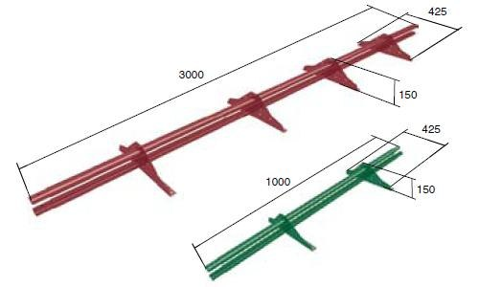
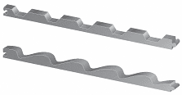

 | 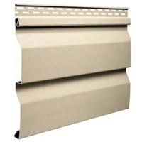

МЕТ САЙДИНГ
Металлический сайдинг
 |  | Цены действительны с 22.11.18
Наименование | Рисунок | Размеры | Цена (м.п.)
 |  |  | Полиэстер | Printech
Сайдинг Корабельная доска | 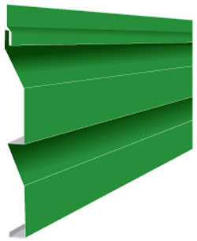 | общая ширина - 260 мм рабочая ширина - 226 мм длина от 0,5 до 6 м | 98.0 | 166.0
Сайдинг Двойное бревно |  | общая ширина - 367 мм рабочая ширина - 350 мм длина от 0,5 до 6м | 152.0 | 233.0
Сайдинг Евробрус |  | общая ширина - 359 мм рабочая ширина - 340 мм длина от 0,5 до 6м | 149.0 | 229.0
Доборные элементы для сайдинга Корабельная доска
Угол наружный сложный (312) | 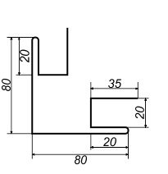 |  | 208 | 374
Угол наружный простой (250) |  |  | 150 | 250
Угол внутренний сложный (312) | 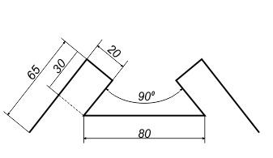 |  | 205 | 373
Угол внутренний простой (250) |  |  | 150 | 250
Нащельник стыковочный (312) | 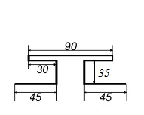 |  | 155 | 280
Доборные элементы для сайдинга Двойное бревно и Евробрус
Угол наружный сложный (417) |  |  | 208 | 374
Угол внутренний сложный (312) |  |  | 205 | 373
Нащельник стыковочный (312) |  |  | 155 | 280

Линеарные панели
Изготовление сайдинга по Вашим размерам!
NEW!

Линеарные панели
 |  |  |  |  |  |  |  |  |  |  | Цены действительны с 22.11.2018
 | Схема |  |  |  |  | Наименование |  |  | Цена*
 |  |  |  |  |  |  |  |  | Полиэстер |  |  |  | SteelArt
 |  |  |  |  |  |  |  |  | Толщина продукции
 |  |  |  |  |  |  |  |  | 0,45 мм |  | 0,5 мм***
 |  |  |  |  |  |  |  |  | руб./п.м | руб./м2 | руб./п.м | руб./м2 | руб./п.м | руб./м2
 |  |  |  |  |  | Линеарная панель (0,164 м) |  |  | 69 | 421 | 77 | 470 | 95 | 579
 |  |  |  |  |  | Длина - 0,2 - 6м
 |  |  |  |  |  | Общая ширина - 164 мм
 |  |  |  |  |  | Рабочая ширина - 138 мм
 |  |  |  |  |  | Стандартные цвета RAL: 3005, 6005, 8017, 9003***.
 | 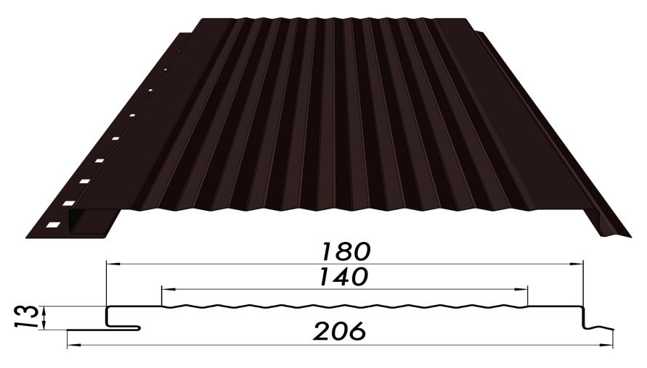 |  |  |  |  | Линеарная панель (0,206 м) гладкая, с волной, с рельеф-полосой Длина - 0,2 - 6м Общая ширина - 206 мм Рабочая ширина - 180 мм Стандартные цвета RAL: 1014, 3005, 5005, 6005, 8017, 9003***. |  |  | 82 | 398 | 92 | 447 | 115 | 558

 |  |  |  |  |  | Линеарная панель (0,2685 м) |  |  | 106 | 395 | 119 | 443 | 145 | 540
 |  |  |  |  |  | Длина - 0,2 - 6м
 |  |  |  |  |  | Общая ширина - 268,5 мм
 |  |  |  |  |  | Рабочая ширина - 245 мм
 |  |  |  |  |  | Стандартные цвета RAL: 1014, 3005, 5005, 6005, 7004, 8017, 9003***.
 |  |  |  |  |  | Стандартные цвета SteelArt: дикий камень, дуб 3D, орех, золотой орех 3D***
 |  |  |  |  |  | Софит металлический перфорированный |  |  | 85 | 413 | 93 | 451 | 115 | 558
 |  |  |  |  |  | Длина - 0,2 - 6м
 |  |  |  |  |  | Общая ширина - 206 мм
 |  |  |  |  |  | Рабочая ширина - 180 мм
 |  |  |  |  |  | Стандартные цвета RAL: 1014, 3005, 5005, 6005, 8017, 9003***.

 |  |  |  | Доборные элементы для линеарных панелей** |  |  |  |  |  |  |  |  | Цена за штуку изделия

 | Наименование |  | Покрытие полиэстер, длина 2 м | Покрытие SteelArt, длина 2 м |  | Наименование | Покрытие полиэстер, длина 2 м | Покрытие SteelArt, длина 2 м |  | Наименование |  | Покрытие полиэстер, длина 2 м | Покрытие SteelArt, длина 2 м

 | Угол наружный (30х30)/(50х50)/(75х75) |  | 100/130/180 | 160/210/310 |  | Угол внутренний (30х30)/(50х50)/(75х75) | 100/130/180 | 160/210/310 |  | Планка стартово-финишная |  | 86 | 141

 | Нащельник (планка соединительная) |  | 86 | 141 |  | Планка стыковая (планка соединительная сложная ) | 241 | 364 |  | J-профиль |  | 130 | 241

 | Угол наружный сложный |  | 295 | 540 |  | Угол внутренний сложный | 245 | 450 |  | J-фаска |  | 150 | 265

Упаковка для ЛИНЕАРНЫХ ПАНЕЛЕЙ и СОФИТА МЕТАЛЛИЧЕСКОГО*****

 | Схема |  |  |  | Наименование |  | Руб/шт. |  | Примечание
 | 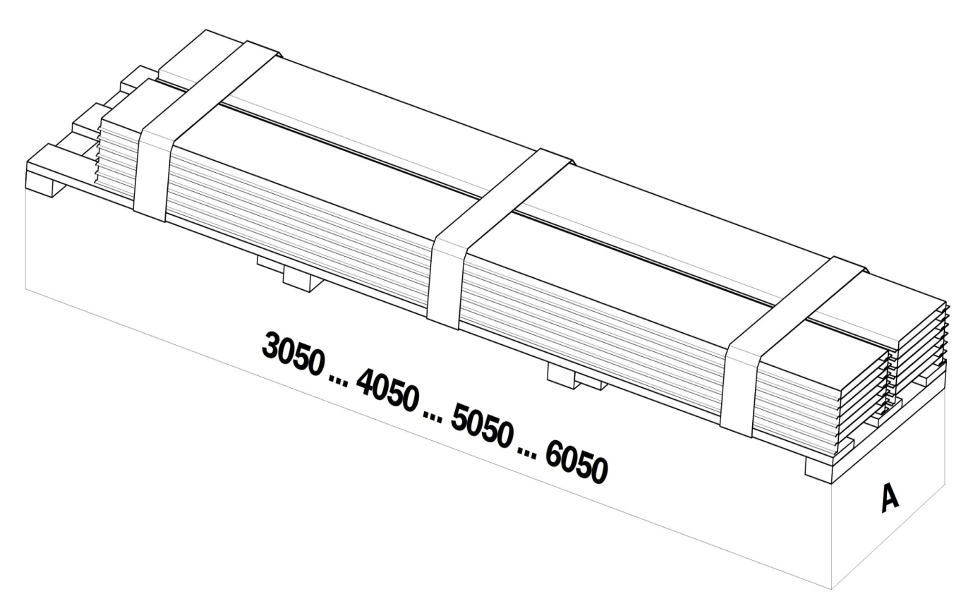 |  |  |  | Поддон для 0,164 панели 3 / 4 / 5 / 6м (ширина - 950мм) |  | 770 / 970/ 1150 / 1350 |  | Максимальное количество малых паллет на поддоне - 50 паллеты (5 рядов по 10 паллет - 500 штук)
 |  |  |  |  | Поддон для 0,164 панели 3 / 4 / 5 / 6м (ширина - 570мм) |  | 550 / 670 / 770 / 880 |  | Максимальное количество малых паллет на поддоне - 21 паллета (3 ряда по 7 паллет - 210 штук)
 |  |  |  |  | Поддон для 0,206 панели и софита 3 / 4 / 5 / 6м (ширина - 920мм) |  | 770 / 970/ 1150 / 1350 |  | Максимальное количество малых паллет на поддоне - 40 паллет (4 ряда по 10 паллет - 400 штук)
 |  |  |  |  | Поддон для 0,206 панели и софита 1 / 2/ 3 / 4 / 5 / 6м (ширина - 470мм) |  | 285 / 375 / 460 / 560/ 660 / 760 |  | Максимальное количество малых паллет на поддоне - 10 паллета (2 ряда по 5 паллет - 100 штук)
 |  |  |  |  | Поддон для 0,206 панели и софита 3 / 4 / 5 / 6м (ширина - 690мм) |  | 590 / 730/ 850 / 980 |  | Максимальное количество малых паллет на поддоне - 21 паллета (3 ряда по 7 паллет - 210 штук)
 |  |  |  |  | Поддон для 0,2685 панели и софита 3 / 4 / 5 / 6м (ширина - 590мм) |  | 490 / 590/ 690 / 790 |  | Максимальное количество малых паллет на поддоне - 14 паллета (2 ряда по 7 паллет - 140 штук)
 |  |  |  |  | Поддон для 0,2685 панели и софита 3 / 4 / 5 / 6м (ширина - 880мм) |  | 700 / 870/ 1050 / 1200 |  | Максимальное количество малых паллет на поддоне - 21 паллета (3 ряда по 7 паллет - 210 штук)
 |  |  |  |  | Ящик для 0,206 панели и софита 3 / 4 / 5 / 6м (ширина - 570мм) ЭКОНОМ |  | 1180 / 1280 / 1560 / 1750 |  | Максимальное количество малых паллет на поддоне - 10 паллета (2 ряда по 5 паллет - 100 штук)
 |  |  |  |  | Ящик для 0,206 панели и софита 3 / 4 / 5 / 6м (ширина - 790мм) ЭКОНОМ |  | 1450 / 1550 / 1860 / 2100 |  | Максимальное количество малых паллет на поддоне - 21 паллета (3 ряда по 7 паллет - 210 штук)
 |  |  |  |  | Ящик для 0,164 панели 3 / 4 / 5 / 6м (ширина - 670мм) ЭКОНОМ |  | 1330 / 1540 / 1750 / 1960 |  | Максимальное количество малых паллет на поддоне - 21 паллета (3 ряда по 7 паллет - 210 штук)
 |  |  |  |  | Ящик для 0,2685 панели и софита 3 / 4 / 5 / 6м (ширина - 690мм) ЭКОНОМ |  | 1280 / 1340 / 1640 / 1840 |  | Максимальное количество малых паллет на поддоне - 14 паллета (2 ряда по 7 паллет - 140 штук)
 |  |  |  |  | Ящик для 0,2685 панели и софита 3 / 4 / 5 / 6м (ширина - 980мм) ЭКОНОМ |  | 1500 / 1600 / 2000 / 2200 |  | Максимальное количество малых паллет на поддоне - 21 паллета (3 ряда по 7 паллет - 210 штук)
 |  |  |  |  | Ящик для 0,206 панели и софита 1 / 2 / 3 / 4 / 5 / 6м (ширина - 570мм) |  | 780 / 1020 / 1240 / 1540 / 1830 / 2140 |  | Максимальное количество малых паллет на поддоне - 10 паллета (2 ряда по 5 паллет - 100 штук)
 |  |  |  |  | Ящик для 0,206 панели и софита 3 / 4 / 5 / 6м (ширина - 790мм) |  | 1610 / 1940 / 2300 / 2690 |  | Максимальное количество малых паллет на поддоне - 21 паллета (3 ряда по 7 паллет - 210 штук)
 |  |  |  |  | Ящик для 0,164 панели 3 / 4 / 5 / 6м (ширина - 670мм) |  | 1420 / 1750 / 2100 / 2420 |  | Максимальное количество малых паллет на поддоне - 21 паллета (3 ряда по 7 паллет - 210 штук)
 |  |  |  |  | Ящик для 0,2685 панели и софита 3 / 4 / 5 / 6м (ширина - 690мм) |  | 1370 / 1660 / 1970 / 2280 |  | Максимальное количество малых паллет на поддоне - 14 паллета (2 ряда по 7 паллет - 140 штук)
 |  |  |  |  | Ящик для 0,2685 панели и софита 3 / 4 / 5 / 6м (ширина - 980мм) |  | 1670 / 2060 / 2450 / 2840 |  | Максимальное количество малых паллет на поддоне - 21 паллета (3 ряда по 7 паллет - 210 штук)
 | Линеарные панели и софиты металлические упаковываются в малые паллеты по 10 штук.

Изготовление линеарных панелей по Вашим размерам!
 | *****упаковка на поддон/в ящик обязательна.

 | *все линеарные панели выпускается в защитной ламинированной пленке

 | **все доборные элементы выпускаются в защитной пленке

 | При заказе менее 50 п.м. (стандартных цветов) - наценка 500 руб.

 | ***На цвета, которые не являются стандартными, заказы в производство принимаются от 300 п.м.!

 | Сопутствующие товары и продукция для наружного утепления стен здания и организации вентилируемых фасадов:

 |  | • Теплоизоляция
 |  | • Гидро-, ветро- и пароизоляционные пленки
 |  | • Саморезы
 |  | • Профиля для металлической обрешетки (ПП60х27, ПС50х50 и др.)

ВНИМАНИЕ! Предоставляется услуга по ДОСТАВКЕ.
Не является публичной офертой.

Водосток
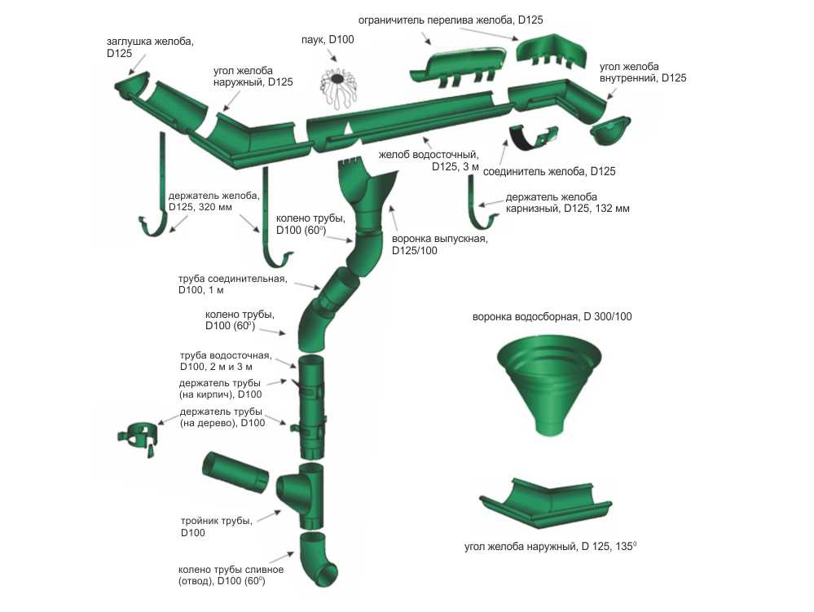
ВОДОСЛИВНАЯ СИСТЕМА КРУГЛОГО СЕЧЕНИЯ Металл
Цены действительны c 22.11.2018
№ | НАИМЕНОВАНИЕ | Престиж | ЭКОНОМ
1 | Желоб 3м (125 мм) | 780 | 520
2 | Крюк длинный 125мм | 140 | 140
3 | Крюк компактный 125 мм | 110 | 140
4 | Заглушка желоба универсальная (125 мм) | 135 | 67
5 | Угол желоба наружный/внутренний (125 мм, 135*) | 1,105 | 560
6 | Угол желоба наружный/внутренний (125 мм, 90*) | 665 | 330
7 | Соединитель желоба (125 мм) | 160 | 105
8 | Воронка (125/90 мм) | 305 | 165
9 | Колено 60 град (90 мм) | 315 | 170
10 | Труба соединительная 1м (90 мм) | 391 | 230
11 | Кронштейн трубы на дерево (90 мм) | 130 | 75
12 | Кронштейн трубы на кирпич (90 мм) | 198 | 115
13 | Труба 3м (90 мм) | 1,115 | 590
14 | Колено стока (90 мм) | 324 | 199
15 | Тройник трубы (90 мм) | 1,360
16 | Труба 2м (90 мм) | 755

Цвета RAL 9010 (белый), RAL 8017 (коричневый). Красный . RAL 6005 (Зеленый мох)

ВОДОСЛИВНАЯ СИСТЕМА КРУГЛОГО СЕЧЕНИЯ Пластик ПВХ
Цены действительны c 22.11.2018 г.
№ | НАИМЕНОВАНИЕ | Белый | Коричневый
1 | Желоб 3м | 370 | 400
2 | Крюк металический | 99 | 99
3 | Крюк пластиковый | 44 | 49
4 | Заглушка желоба универсальная | 63 | 66
5 | Удлинитель кронштейна желоба металлический | 120 | 120
6 | Угол желоба внешний (90*) | 160 | 170
7 | Соединитель желоба | 130 | 135
8 | Муфта труб соединительная | 78 | 81
9 | Воронка | 235 | 245
10 | Колено 45* градусов | 145 | 152
11 | Шпилька для хомута трубы | 135 | 135
12 | Хомут универсальный | 52 | 55
13 | Труба 3м | 440 | 485
14 | Колено стока (наконечник) | 140 | 145

Штакетник
Изготовление сайдинга по Вашим размерам!
NEW!

 | Цены указаны с НДС, действуют с 14.07.2017 г.

Изготовление штакетника по Вашим размерам!
 | Штакетник
 |  |  | Цены действительны c 22.11.2018
 | Схема |  |  |  | Наименование |  |  |  | Цена*
 |  |  |  |  |  |  |  |  | Оцинкованный | Полиэстер | Двусторонний полиэстер | SteelArt
 |  |  |  |  |  |  |  |  |  | руб./п.м | руб./п.м | руб./п.м
 |  |  |  |  | Штакетник металлический |  |  |  | 28 | 40 | 46 | 70
 |  |  |  |  | Длина - 0,2 - 2м
 |  |  |  |  | Общая ширина - 85 мм

 |  |  |  |  | Стандартные цвета RAL: 1014, 3005, 5002, 5021, 6005, 8017 DP RAL: 6005, 8017 SteelArt дуб 3D, орех, золотой орех 3D

 |  |  |  |  |  |  |  |  |  |  |  | Printech
 |  |  | Характеристика штакетника фигурного полукруглого: Рекомендуемое количество: 6-7шт. на 1 пм забора |  | Штакетник (евроштакетник) Фигурный полукруглый 110 мм*** (33 ребра жесткости, скрытая завальцовка) |  |  |  | 39 | 66 | 79 | 112
 |  |  | Ребер жесткости: 33 шт. Высота профиля: 16 мм |  | Длина - 0,2 - 3м
 |  |  | Ширина: 110 мм (скрытая завальцовка) Длина: по размерам Заказчика от 0,1м до 3м |  | Общая ширина - 110 мм
 |  |  |  |  | RAL: 1014, 1015, 1018, 2010, 3003, 3005, 3011, 3020, 4005,4006, 5002, 5005, 5015, 5020, 5021, 6002, 6005, 6026, 6029, 7004, 7024, 8017, 9003, 9006 DP RAL: 1015, 3005, 5002, 6005, 8017 Printech: Дуб, Каштан, Темное дерево, Орех, Золотое дерево, светлое дерево, Клен, Камень, Камень природный, Кирпич Оцинкованный
 |  |  | Характеристики: Рекомендуемое количество: 6-7 шт. на 1 пм забора |  | Штакетник металлический полукруглый 110мм*** (15 ребер жесткости, завальцованные края) |  |  |  | 39 | 66 | 79 | 112
 |  |  | Ребер жесткости: 15 шт. Высота профиля: 16 мм |  | Длина - 0,2 - 3м
 |  |  | Ширина: 110 мм (скрытая завальцовка) Длина: по размерам Заказчика от 0,1м до 3м |  | Общая ширина - 110 мм
 |  |  |  |  | RAL: 1014, 1015, 1018, 2010, 3003, 3005, 3011, 3020, 4005,4006, 5002, 5005, 5015, 5020, 5021, 6002, 6005, 6026, 6029, 7004, 7024, 8017, 9003, 9006 DP RAL: 1015, 3005, 5002, 6005, 8017 Printech: Дуб, Каштан, Темное дерево, Орех, Золотое дерево, светлое дерево, Клен, Камень, Камень природный, Кирпич Оцинкованный
 |  |  | Характеристики : Рекомендуемое количество: 5-6 шт. на 1 пм забора |  | Штакетник (евроштакетник) П-образный широкий 115 мм*** (24 ребра жесткости, скрытая завальцовка) |  |  |  | 45 | 71 | 86 | 120
 |  |  | Ребер жесткости: 24 шт. Высота профиля: 17 мм |  | Длина - 0,2 - 3м
 |  |  | Ширина: 115 мм (скрытая завальцовка) Длина: по размерам заказчика от 0,1м до 3м |  | Общая ширина - 115 мм
 |  |  |  |  | RAL: 1014, 1015, 1018, 2010, 3003, 3005, 3011, 3020, 4005,4006, 5002, 5005, 5015, 5020, 5021, 6002, 6005, 6026, 6029, 7004, 7024, 8017, 9003, 9006 DP RAL: 1015, 3005, 5002, 6005, 8017 Printech: Дуб, Каштан, Темное дерево, Орех, Золотое дерево, светлое дерево, Клен, Камень, Камень природный, Кирпич Оцинкованный
 | 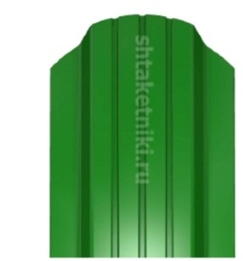 |  | Характеристики: Рекомендуемое количество: 5-6 шт. на 1 пм забора Ребер жесткости: 24 шт. Высота профиля: 17 мм Ширина: 115 мм (скрытая завальцовка) Длина: по размерам заказчика от 0,1м до 3м |  | Штакетник (евроштакетник) Австрийская плетенка 115 мм*** (24 ребра жесткости, скрытая завальцовка) Длина - 0,2 - 3м Общая ширина - 115 мм RAL: 1014, 1015, 1018, 2010, 3003, 3005, 3011, 3020, 4005,4006, 5002, 5005, 5015, 5020, 5021, 6002, 6005, 6026, 6029, 7004, 7024, 8017, 9003, 9006 Printech: Дуб, Каштан, Темное дерево, Орех, Золотое дерево, светлое дерево, Клен, Камень, Камень природный, Кирпич Оцинкованный |  |  |  | 45 | 71 | 86 | 120

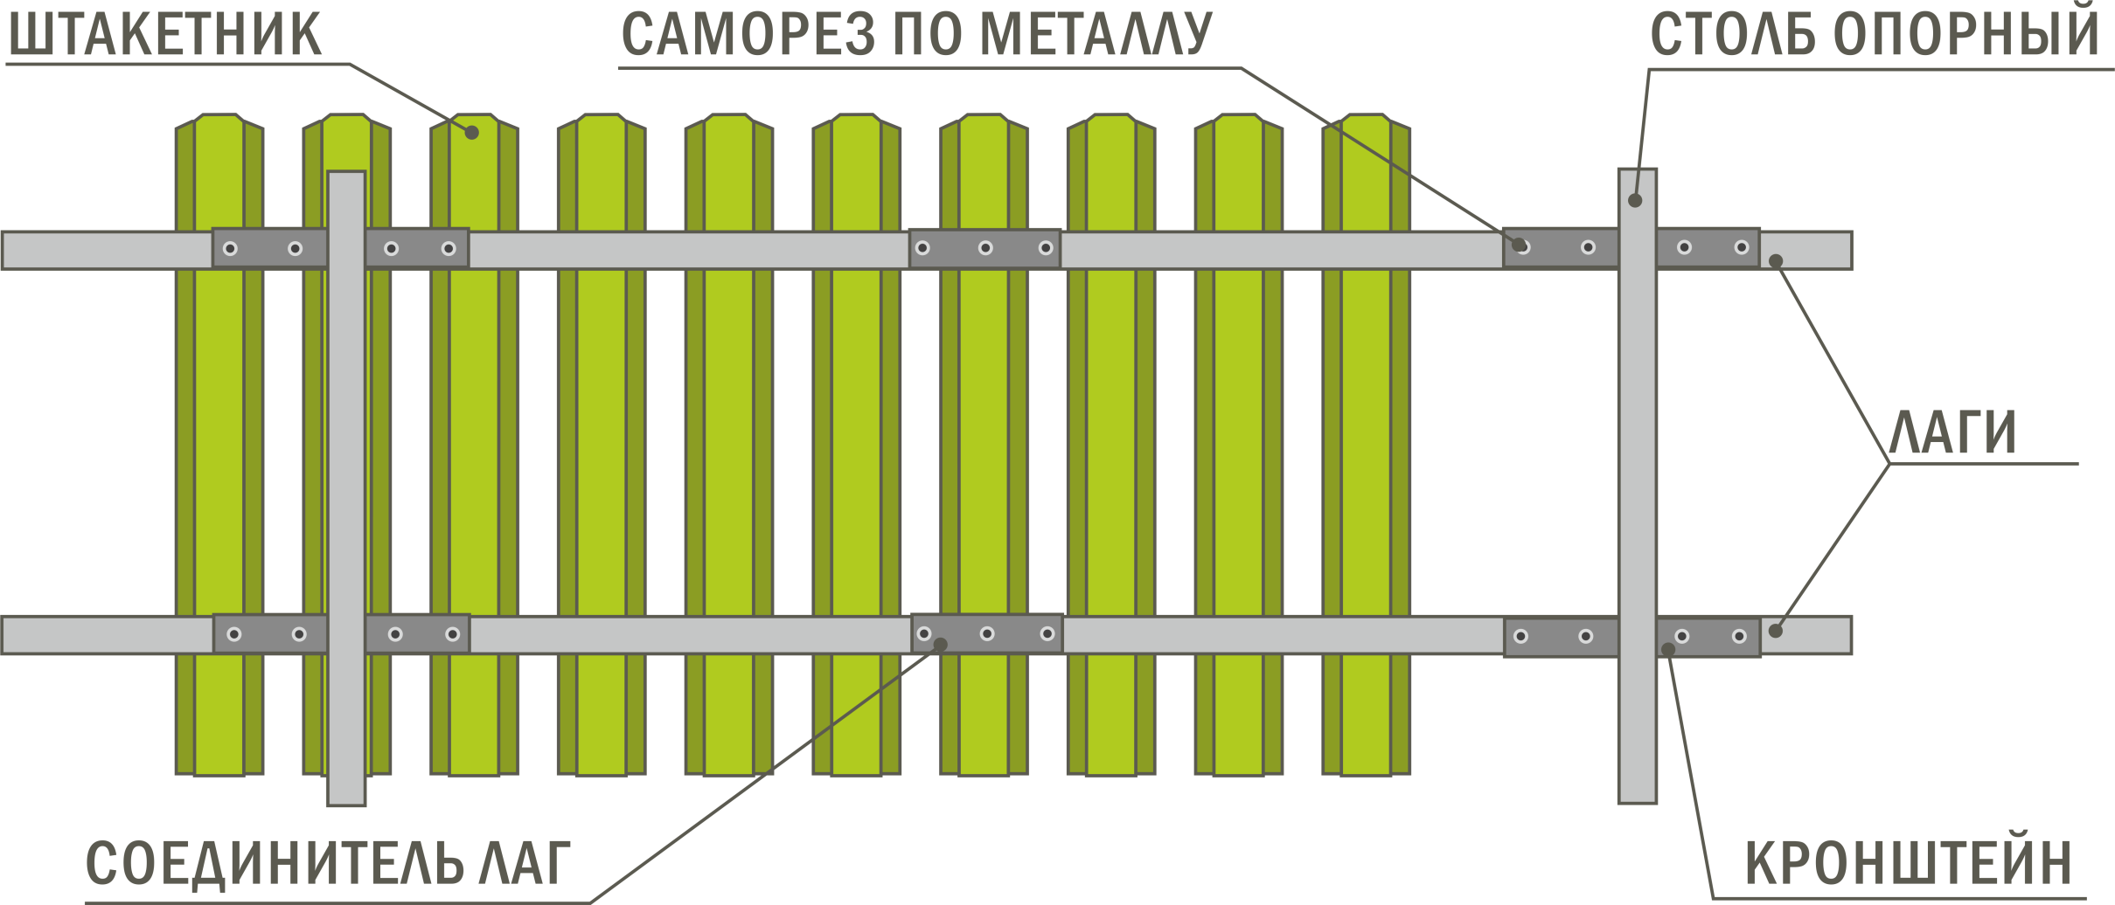

 | Упаковка*

 | Схема |  |  | Наименование |  | Руб/шт. | Вместимость поддонов | Примечание
 | 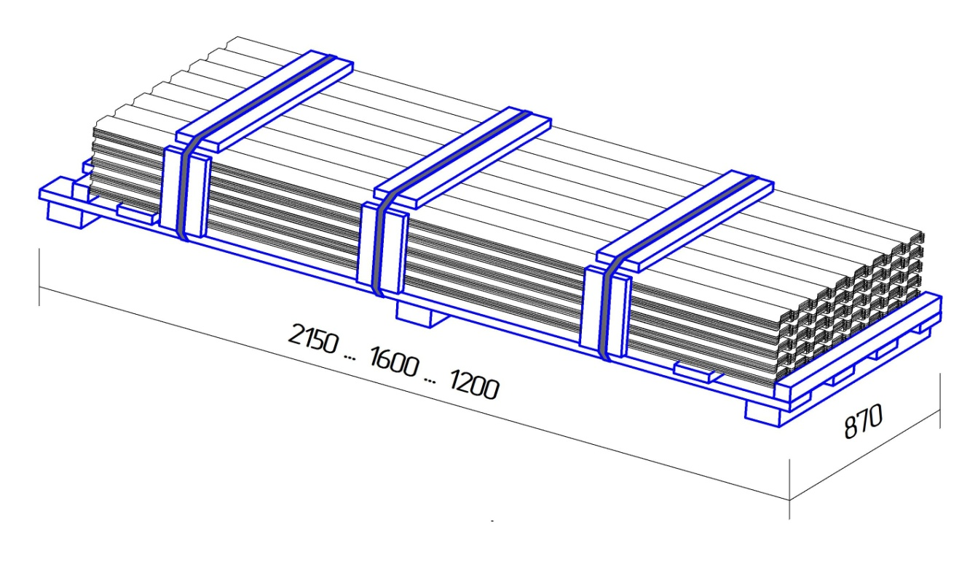 |  |  | Поддон для штакетника 870х1200 |  | 430 | Максимальное количество малых палет* на поддоне - 150 шт. (максимальное количество штакетин - 1500 шт.) | Максимальная длина продукции (штакетника), которую можно упаковать на данный поддон, 1100 мм

 |  |  |  | Поддон для штакетника 870х1600 |  | 460 |  | Максимальная длина продукции (штакетника), которую можно упаковать на данный поддон, 1500 мм

 |  |  |  | Поддон для штакетника 870х2150 |  | 540 |  | Максимальная длина продукции (штакетника), которую можно упаковать на данный поддон, 2050 мм

 |  |  |  | Поддон для штакетника 390х1200 |  | 230 | Максимальное количество малых палет* на поддоне - 24 шт. (максимальное количество штакетин - 240 шт.) | Максимальная длина продукции (штакетника), которую можно упаковать на данный поддон, 1100 мм

 |  |  |  | Поддон для штакетника 390х1600 |  | 260 |  | Максимальная длина продукции (штакетника), которую можно упаковать на данный поддон, 1500 мм

 |  |  |  | Поддон для штакетника 390х2150 |  | 320 |  | Максимальная длина продукции (штакетника), которую можно упаковать на данный поддон, 2050 мм

 | *Штакетник упаковывается в малые палеты по 10 штук.

 | Сопутствующие товары и продукция для забора из металлического штакетника:

 | - | Парапет для штакетника
 | - | Труба профильная 60х40, 40х20
 | - | Кронштейны прямые, торцевые, угловые
 | - | Саморезы

ВНИМАНИЕ! Предоставляется услуга по ДОСТАВКЕ.
Не является публичной офертой

Сайдинг Ю-пласт
 | Виниловый сайдинг Ю-пласт
 | Гарантия 30 лет. Гарантия на сохранность внешнего вида 10 лет.
 | Виниловый сайдинг Ю-пласт
 |  | Цены указаны с НДС действуют с 22.11.2018
Наименование | Рисунок | Цвета | Размер, м | Цена, руб.
Сайдинг Ю пласт

Сайдинг (ПВХ) Тимбер-Блок "Ясень" (0,78 м2) | 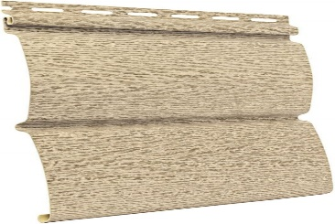 | Беленый, золотистый, прованс зеленый | 3,40 х 0,23 | 265
Сайдинг (ПВХ) Тимбер-Блок "Ель" (0,70 м2) |  | Скандинавская, альпийская, ирландская, сибирская | 3,05 х 0,23 | 265
Сайдинг (ПВХ) Тимбер-Блок "Кедр" (0,70 м2) * | 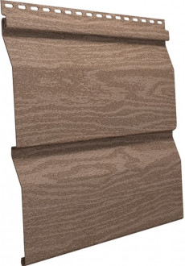 | Натуральный, полярный, светлый, янтарный | 3,05 х 0,23 | 265
Сайдинг (ПВХ) Стоун-Хаус "Камень" (0,68 м2) | 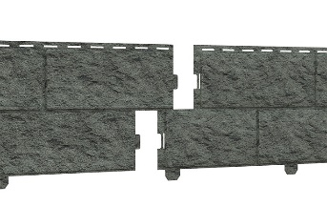 | золотистый, жженый, изумруд | 3,025 х 0,225 | 360
Сайдинг (ПВХ) Стоун-Хаус "Кирпич" (0,695 м2) |  | Песочный, бежевый, графитовый, коричневый, красный | 3,025 х 0,24 | 365
Софиты
Софит "Тимбер - Блок" серия "Дуб": кантри золотой,кантри натуральный, кантри серебристый* |  | Без перфорации | 3,4 х 0,23 | 188
 |  | С перфорацией | 3,4 х 0,24 | 188
Софит "Ю-пласт" частичная перфорация, без перфорации, с перфорацией ** | 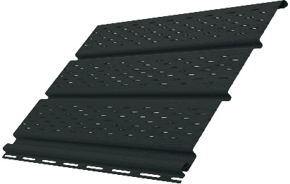 | белый | 3,0 х 0,3 | 253
 |  | коричневый | 3,0 х 0,3 | 270
 |  | графитовый | 3,0 х 0,3 | 275
* под заказ, кратно упаковке
** товар в наличии на складе, дозаказ - кратно упаковке
Доборные элементы
Н-профиль соединительный |  | "Дуб" / "Ясень" / "Ель" / "Кедр" | 3.05 | 400
 |  | "Стоун-Хаус" | 3.05 | 400
J-профиль |  | Дуб / "Ясень" / "Ель" / "Кедр" | 3.05 | 153
 |  | "Стоун-Хаус" | 3.05 | 153
Планка завершающая |  | Дуб / "Ясень" / "Ель" / "Кедр" | 3.05 | 135.0
Угол наружный |  | Дуб / "Ясень" / "Ель" / "Кедр" | 3.05 | 470.0
 |  | "Стоун-Хаус" | 3.05 | 470.0
Угол внутренний |  | Дуб / "Ясень" / "Ель" / "Кедр" | 3.05 | 400
 |  | "Стоун-Хаус" | 3.05 | 400
J-фаска * | 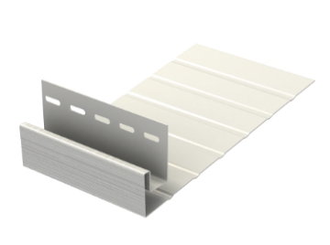 | белый | 3.05 | 420
 |  | коричневый/графит | 3.05 | 425
 |  | Дуб : натуральный, золотой, серебристый | 3.05 | 471
Планка околооконная |  | Дуб / "Ясень" / "Ель" / "Кедр" | 3.05 | 471

Сайдинг VOX в наличии
Виниловый сайдинг VOX
 | Гарантия на технические характеристики 50 лет.
 |  |  | Цены действительны с 22.11.2018
Фасадные панели SYSTEM MAX-3
Наименование | Рисунок | Цвета | Размер, м | Кол-во шт./уп. | Цена, руб.
 | 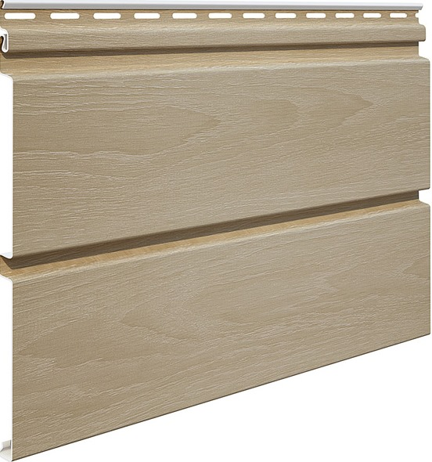 | Ясень, Дуб
 |  | Бук
 |  | Золотой дуб ПОД ЗАКАЗ КРАТНО УПАКОВКЕ | 3,85х0,25 | 10 | 574

Доборные элементы к фасадным панелям SYSTEM MAX-3
Наименование | Рисунок | Цвета | Размер, м | Кол-во шт./уп. | Цена, руб.
Угол наружный Vox SVP-12 |  | Ясень Дуб Бук | 3.05 | 5 | 974
Угол внутренний Vox SVP-13 |  |  |  |  | 884
Планка соединительная Vox SVP-18 |  |  |  |  | 884
J-планка Vox SVP-15 |  |  |  | 10 | 375

Сайдинг VOX NATURE
Наименование | Рисунок | Цвета | Размер, м | Кол-во шт./уп. | Цена, руб.
Сайдинг панель Vox SVP-01 (0,9625 м2) |  | Дуб натуральный Сосна | 3,85 х 0,25 | 10 | 342

Доборные элементы к сайдингу VOX NATURE
Наименование | Рисунок | Цвета | Размер, м | Кол-во шт./уп. | Цена, руб.
Угол наружный Vox SVP-12 |  | Дуб натуральный Сосна | 3.05 | 5 | 817
Угол внутренний Vox SVP-13 |  |  |  |  | 742
Планка соединительная Vox SVP-18 |  |  |  |  | 742
J-планка Vox SVP-15 |  |  |  | 10 | 315
Планка финишная Vox SVP-14 |  |  |  | 5 | 292
Планка начальная S-11, SV-11 |  | белая |  | 10 | 160
Планка приоконная Vox большая SV-20 (ширина профиля 250 мм) |  | белая |  | 5 | 545
 |  | коричневый |  |  | 595
J-фаска Vox SV-19 (ширина профиля 250 мм) |  | белая |  |  | 545
 |  | коричневый |  |  | 595

Комплектующие к сайдингу
Наименование |  | Средний расход на м2 |  | Ед. изм. | Цена, руб
ПП 60х27 0.45 ОЦ. 3000 |  | 1.9 |  | шт. | 106
ППН 28х27 0.45 ОЦ. 3000 |  | 0.65 |  | шт. | 65
Подвес прямой 0,7 |  | 5.0 |  | шт. | 6.0
Саморез 4,2*13 с п/ш, гол. п/сф, остр (уп - 1000 шт) |  |  |  | шт. | 0.51
Саморез 4,2*16 с п/ш, гол. п/сф, остр (уп - 1000 шт) |  |  |  | шт. | 0.70
Саморез 4,2*19 с п/ш, гол. п/сф, остр (уп - 1000 шт) |  |  |  | шт. | 0.70
Саморез 4,2*25 с п/ш, гол. п/сф, остр (уп - 1000 шт) |  |  |  | шт. | 1
Пробойник насечек SL5 |  | Используется для нанесения насечек на край панели в месте соединения с доборными элементами (финишная планка, околооконная планка) |  | шт | 2450
Просекатель отверстий NHP1R |  | Просекатель овальных отверстий в виниловых панелях |  | шт | 5250
Инструмент для демонтажа сайдинга SRT2 |  | Предназначен для демонтажа панелей винилового сайдинга без повреждения |  | шт | 950

Цокольный сайдинг VOX
Цокольный сайдинг VOX
 | Гарантия 30 лет
 |  | Цена действительна с 22.11.2018
Фасадные панели VOX
Наименование | Рисунок | Цвета | Размер, мм | Цена, руб.
Панель фасадная VOX Solid Brick |  | York коричневый Dorset красный | 1000 х 420 S=0,42м² | 490
 |  | Bristol терракотовый Coventry белый Exeter песочный |  | 570
Панель фасадная VOX Solid Stone |  | Umbria коричневый* Sicily темно-коричневый Toscana серый* Liguria ванильный Lazio светлая глина Calabria глиняный

Внешние углы VOX
Наименование | Рисунок | Цвета | Размер, мм | Цена, руб.
Угол наружный VOX Solid Brick |  | Bristol красный Dorset терракотовый Exeter песочный York коричневый | 420 х 121 | 470
Угол наружный VOX Solid Stone |  | Calabria глиняный Lazio светлая глина Liguria ванильный Toscana серый Umbria коричневый | 420 х 121

Доборные элементы VOX
Наименование | Рисунок | Цвета | Размер, мм | Цена, руб.
Универсальный профиль VOX "Solid Brick" |  | Bristol красный Dorset терракотовый Exeter песочный York коричневый | 420 х 121 | 450
Универсальный профиль VOX "Solid Stone" |  | Calabria глиняный Lazio светлая глина Liguria ванильный Toscana серый Umbria коричневый | 420 х 121
Стартовая планка для отделочных панелей Vox |  |  | 3000 | 355
Планка финишная |  | белая, светлая, темная | 3000 мм | 355

Цвета коллекции Solid Brick (кирпич)

Цвета коллекции Solid Stone (камень)

 Фасадные панели VILO Stone * |  | Бежевый | 1000 х 420 S=0,42м² | 275
 |  | Коричневый
 |  | Кремовый
Угол наружный VILO Stone * |  | Бежевый / Коричневый / Кремовый | 420 х 121 | 280

* под заказ, с завода

Фас.пан. DOCKE

Фасадные панели DÖCKE
 |  |  |  |  | Цены действительны с 22.11.2018
Наименование | Кол-во в упаковке,шт |  |  |  |  |  |  | Цена
Панель EDEL (все цвета) ( длина общ./раб. 1070/945 мм, ширина общ./раб. 425/400 мм , площадь общ./раб. 0,45/0,38 м2,вес кор. 15,86 кг | 10 |  |  |  |  |  |  | 375
 |  | Берилл | Корунд | Родонит | Циркон
Панель BERG (все цвета) ( длина общ./раб. 1015/1031 мм, ширина общ./раб. 460/430 мм , площадь общ./раб. 0,48/0,44 м2,вес кор. 18,54 кг | 10 |  |  |  |  |  |  | 506
 |  | Вишневый | Золотой | Кирпичный | Коричневый | Серый
Панель BURG (все цвета) ( длина общ./раб. 1072/946 мм, ширина общ./раб. 472/445 мм , площадь общ./раб. 0,5/0,42 м2,вес кор. 19,6 кг | 10 |  |  |  |  |  |  | 535
 |  | Оливковый | Песчаный | Белый | Платиновый | Цвет Шерсти

 |  | Земляной | Кукурузный | Льняной | Темный | Пшеничный
Панель STEIN (все цвета) ( длина общ./раб. 1196/1098 мм, ширина общ./раб. 426/400 мм , площадь общ./раб. 0,51/0,44 м2,вес кор. 22,1 кг | 10 |  |  |  |  |  |  | 563
 |  | Молочный | Антрацит | Бронзовый | Янтарный | Базальт

 |  | Темный орех | Осенний лес
Панель FELS (все цвета) ( длина общ./раб. 1072/1052 мм, ширина общ./раб. 450/425 мм , площадь общ./раб. 0,48/0,44 м2,вес кор. 22,3 кг | 10 |  |  |  |  |  |  | 563
 |  | Перл-вый | Арктик | Ржаной | Горн хрусталь | Слон. кость | Терракотовый
Панель STERN (все цвета) ( длина общ./раб. 1200/1073 мм, ширина общ./раб. 454/427 мм , площадь общ./раб. 0,55/0,46 м2,вес кор. 21,24 кг | 10 |  |  |  |  |  |  | 534
 |  | Антик | Мармарис | Марракеш | Навахо | Родос | Юта/Дакота
Угол EDEL (высота общая./рабочая. 425/400 мм) | 10 |  |  |  |  |  |  | 0
Угол BERG (высота общая./рабочая. 460/430 мм) | 12 |  |  |  |  |  |  | 0
Угол BURG (высота общая./рабочая. 472/445 мм) | 10 |  |  |  |  |  |  | 0

Угол STEIN (высота общая./рабочая. 426/400 мм) | 9 |  |  |  |  |  |  | 0

Угол FELS (высота общая./рабочая. 450/425 мм) | 7 |  |  |  |  |  |  | 0
Угол STERN (высота общая./рабочая. 454/427 мм) | 8 |  |  |  |  |  |  | 0
Фасадный внутренний угол (Агатовый, Слоновая кость, Палевый, Бежевый, Каштановый) | 30 |  |  |  |  |  |  | 0
Фасадный внутренний угол Дымчатый | 30 |  |  |  |  |  |  | 0
Стартовый угол BERG, EDEL | 80 |  |  |  |  |  |  | 0
Стартовый угол BURG, STEIN, STERN, FELS | 50 |  |  |  |  |  |  | 0
Фасадный J-профиль 30 мм (Агатовый, Слоновая кость, Палевый, Бежевый, Каштановый,дымчатый) | 20 |  |  |  |  |  |  | 0
Фасадный J-профиль 30 мм, Табачный | 20 |  |  |  |  |  |  | 0
Фасадный L-профиль 35 мм | 20 |  |  |  |  |  |  | 0
Фасадный L-профиль 35мм Дымчатый | 20 |  |  |  |  |  |  | 0
Фасадный околооконный профиль ПЛОМБИР 230 мм (длина 3660 мм) | 12 |  |  |  |  |  |  | 0
 | 20 |  |  |  |  |  |  | 0
Угловая накладка для бордюра (132 мм/132 мм) | 96 |  |  |  |  |  |  | 0
 | 30 |  |  |  |  |  |  | 0
Стартовый металлический (2000 мм) | 20 |  |  |  |  |  |  | 0
Подсистема | шт
ПП 60*27 0,5 ОЦ 3000 мм |  |  |  |  |  |  |  | 99
ПП 28*27 0,45 ОЦ 3000 мм |  |  |  |  |  |  |  | 57
прямой подвес для профилей с ушками ПП 60*27 0,8*30*280 |  |  |  |  |  |  |  | 3.1

Снегозадержатели и ограждения
Элементы безопастности кровли
Цены действbntkmys c 22.11.2018г.
Наименование | покрытие | длина | вид | ед.изм. | цена | изображение | комплектация
Снегозадержатель ECONOM

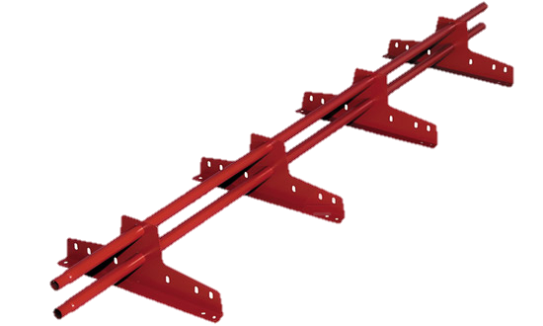
Снегозадержатель ECONOM d-25 (круг) | RAL/RR | 3 м | EURO/мч | компл. | 980 |  | Изготавливаются из неоцинкованного холоднокатаного металла толщиной 1,5 мм и круглой трубы 25 диаметра с толщиной стенки 1,2 мм. Комплект: 4 опоры (толщина металла 1,5 мм), 2 трубы (диаметр 25 мм), комплект крепежа

 |  |  | фальц | компл. | 1550

Труба d-25 (круг) х/к | RAL/RR |  |  | шт. | по запросу
Опора ECONOM | RAL/RR |  | EURO/мч | шт. | по запросу
 |  |  | фальц | шт. | по запросу

Снегозадержатель ELITE

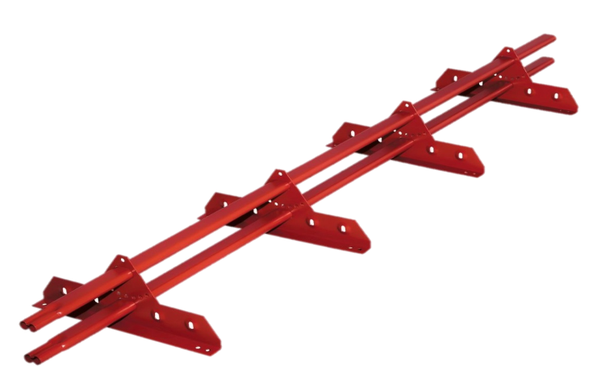
Снегозадержатель ELITE 40*20 (овал) | RAL/RR | 3 м | универ | компл. | 1500 |  | Изготавливаются из неоцинкованного холоднокатаного металла толщиной 2 мм и овальной трубы 40*20 с толщиной стенки 1 мм. Комплект: 4 опоры (толщина металла 2 мм), 2 трубы (40*20 мм), комплект крепежа
 |  |  | фальц | компл. | 1850
Комплектующие к снегозадержанию ELITE
Труба 40*20 (овал) х/к | RAL/RR |  |  | шт. | по запросу
Опора ELITE | RAL/RR |  | универ | шт. | по запросу
Планка ELITE д/креп фальц | RAL/RR |  |  | шт. | по запросу

Ограждение ECONOM

Ограждение ECONOM H-680 d-25 (овал) | RAL/RR | 3 м | универ | компл. | 2300 | 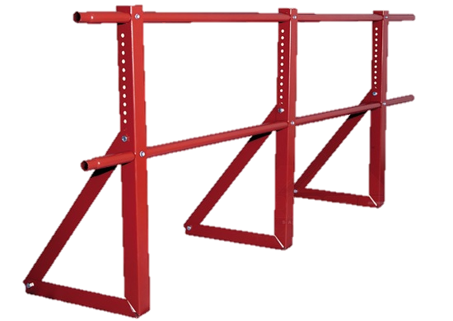 | 2 трубы 3 м (Х/К диаметр 25 мм), 3 кронштейна ограждения (Х/К 2 мм), комплект крепежа.

Ограждение PRESTIGE
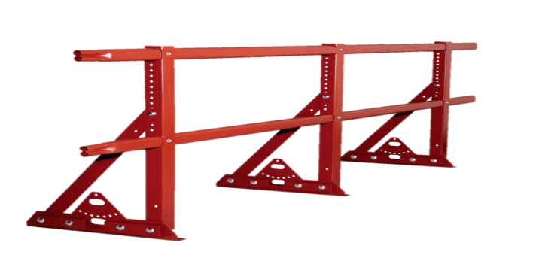
Ограждение ELITE H-680 40*20 (овал) | RAL/RR | 3 м | универ | компл. | 2900 |  | 2 трубы 3 м (Х/К 40х20), 3 кронштейна ограждения (Х/К 2 мм), комплект крепежа.
 |  | 3 м | фальц | компл. | 3300
Ограждение ELITE H-1200 40*20 (овал) |  | 3 м | универ | компл. | 3600
 |  | 3 м | фальц | компл. | 4000

Ограждение PRESTIGE

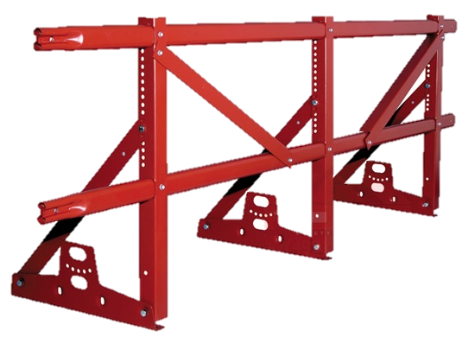
Ограждение PRESTIGE ZN H-600 45*25 (овал) 2 трубы | RAL/RR | 3 м | EURO | компл. | 3900 |  | 2 трубы 3 м (ZN 45х25), 3 кронштейна ограждения (ZN 2 мм), 2 распорки ограждения (ZN 2 мм), комплект крепежа.
 |  | 3 м | фальц | компл. | 4340
 | ZN | 3 м | EURO | компл. | 3600
 |  | 3 м | фальц | компл. | 3950
Ограждение PRESTIGE ZN H-1000 45*25 (овал) 2 трубы | RAL/RR | 3 м | EURO | компл. | 3850
 |  | 3 м | фальц | компл. | 4300
 | ZN | 3 м | EURO | компл. | 3480
 |  | 3 м | фальц | компл. | 3900
Ограждение PRESTIGE ZN H-1200 45*25 (овал) 2 трубы | RAL/RR | 3 м | EURO | компл. | 4340
 |  | 3 м | фальц | компл. | 4800
 | ZN | 3 м | EURO | компл. | 3950
 |  | 3 м | фальц | компл. | 4450

Планка -переходник для высоких гофр

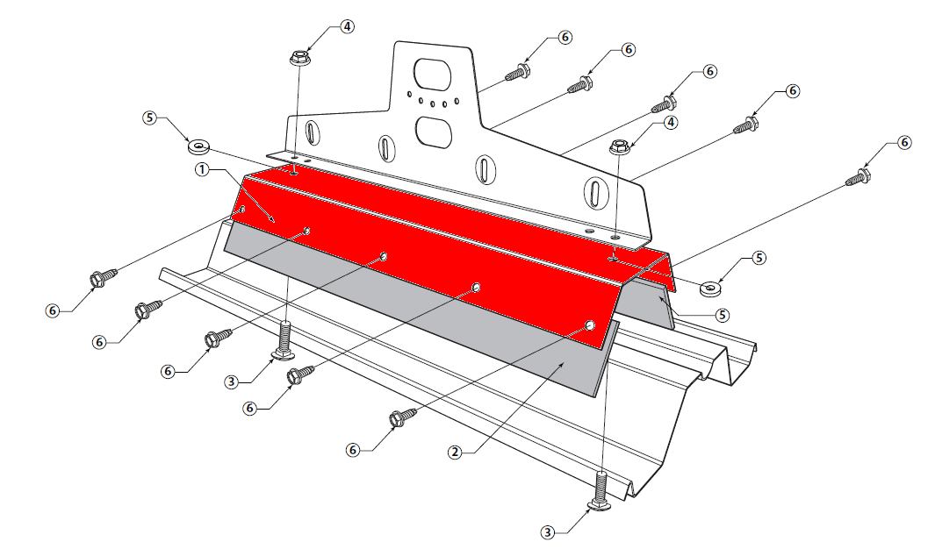
наименование | покрытие | ширина полки | ед. изм. | цена
Планка-переходник для профнастила С-44 | Х/К RAL | 100 | шт. | по запросу
 | ОЦ RAL |  | шт. | по запросу
 | ОЦ |  | шт. | по запросу
Планка-переходник для профнастила Н-60 | Х/К RAL | 50 | шт. | по запросу
 | ОЦ RAL |  | шт. | по запросу
 | ОЦ |  | шт. | по запросу
Планка-переходник для профнастила Н-75 | Х/К RAL | 50 | шт. | по запросу
 | ОЦ RAL |  | шт. | по запросу
 | ОЦ |  | шт. | по запросу
Планка-переходник для профнастила НС-35 | Х/К RAL | 70 | шт. | по запросу
 | ОЦ RAL |  | шт. | по запросу
 | ОЦ |  | шт. | по запросу

Вентиляция кровельная
Кровельная вентиляция
Обеспечивает комфортное проживание в доме, обновляя воздух в помещениях и регулируя влажность.
 |  | Цены действительны с 22.11.2018
Наименование |  | Ед.изм. | Цена, руб. | Цвет
Вентиляция (производитель Дания)
Выход вентиляции Ø160 на фальцевую и готовую мягкую кровлю |  | шт. | 2540 | черный, красный, коричневый, зелёный (RAL/RR*)
Выход вентиляции Ø160 на металлочерепицу |  | шт. | 2450 | черный, красный, коричневый, зелёный (RAL/RR*)
 |  | шт. | 2870 | Anticato
Выход вытяжки MAXI Ø110-125/500 с проходным элементом на металлочерепицу, профнастил МП-20; С-21 | 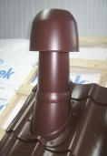 | шт. | 5350 | Anticato, черный, красный, коричневый, зелёный (RAL/RR*)
Выход вытяжки MAXI Ø110-125/500 с проходным элементом на профнастил НС-35 |  | шт. | 5350 | черный (RAL/RR*)
Выход универсальный Ø110/200 на металлочерепицу | 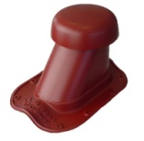 | шт. | 3000 | Anticato
 |  | шт. | 2580 | черный, красный, коричневый, зелёный (RAL/RR*)
Выход универсальный Ø110/200 на профнастил МП-20 | 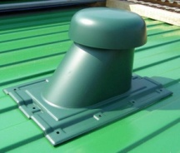 | шт. | 2720
Выход универсальный Ø110/200 на профнастил С-21 |  | шт. | 2720
Выход универсальный Ø110/200 на фальцевую и готовую мягкую кровлю |  | шт. | 2720
Гофрированная труба Ø110/200 Flex |  |  | 1600
Труба изолированная Ø110 (для выхода универсального) |  | шт. | 900 | черный (RAL/RR*)

Вентиляция Vilpe (производитель Финляндия)
MUOTOKATE-KTV - кровельный вентиль для металлочерепицы с округлым профилем |  | шт. | 2250 | зеленый, серый, красный, коричневый, черный
 |  | шт. | 2700 | кирпичный
CLASSIC-KTV - кровельный вентиль для фальцованной металлической и мягкой кровли |  | шт. | 2100 | зеленый, серый, красный, коричневый, черный
 |  | шт. | 2700 | кирпичный
PELTI - KTV - универсальный кровельный вентиль |  | шт. | 8000 | зеленый, серый, красный, коричневый, кирпичный, черный
Неизолированный вентиляционный выход канализации 110/500 |  | шт. | 1200 | зеленый, серый, красный, коричневый, кирпичный, черный

Изолированная (утепленная) канализационная труба 110/160/500, диам. 110 мм, высота 500 мм. |  | шт. | 3300 | зеленый, серый, красный, коричневый, кирпичный, черный
Колпак-дефлектор для трубы Ø 110мм |  | шт. | 550 | зеленый, серый, красный, коричневый, кирпичный, черный
Колпак-дефлектор для трубы Ø 160мм для утепленной изолированной канализации |  | шт. | 1100 | зеленый, серый, красный, коричневый, кирпичный, черный
PELTI-KTV / HARJA - коньковый кровельный вентиль для металлических кровель (универсальный) |  | шт. | 2500 | зеленый, серый, красный, коричневый, кирпичный, черный
Вентиляционный выход (Выход вытяжки) 125/160/500 - изолированный вентиляционный выход с колпаком |  | шт. | 3600
Вентиляционный выход (Выход вытяжки) 160 /225/500 - изолированный вентиляционный выход с колпаком |  | шт. | 11000
Muotokate - проходной элемент для металлочерепицы с округлым профилем. |  | шт. | 1390 | зеленый, серый, красный, коричневый, черный
 |  | шт. |  | кирпичный
CLASSIC- проходной элемент для фальцованной металлической и мягкой кровли. Устанавливается на готовую кровлю. |  | шт. | 1200 | зеленый, серый, красный, коричневый, черный
 |  | шт. | 1500 | кирпичный
HUOPA - проходной элемент для мягкой кровли до ее установки. |  | шт. | 870 | зеленый, серый, красный, коричневый, черный
 |  | шт. | 1170 | кирпичный
Pelti - проходной элемент для металлочерепицы независимо от профиля и низкого профнастила (универсальный). |  | шт. | 4500 | зеленый, серый, красный, коричневый, кирпичный, черный
Труба 110/75 гофрированная - соединяет вентиляционный выход канализации с канализационным стояком, общая длина 54 см |  | шт. | 2300 | черный
Сопутствующие
NICOBAND самоклеящаяся герметизирующая лента (10смх3м) |  | шт. | 330 | красный, коричневый
NICOBAND самоклеящаяся герметизирующая лента (15смх10м) |  | шт. | 1050 | красный, коричневый
Ондуфлеш-супер (волна, рельеф) |  | шт. | 907 | черный, темно-коричневый

